원가계산서 _조달청기준
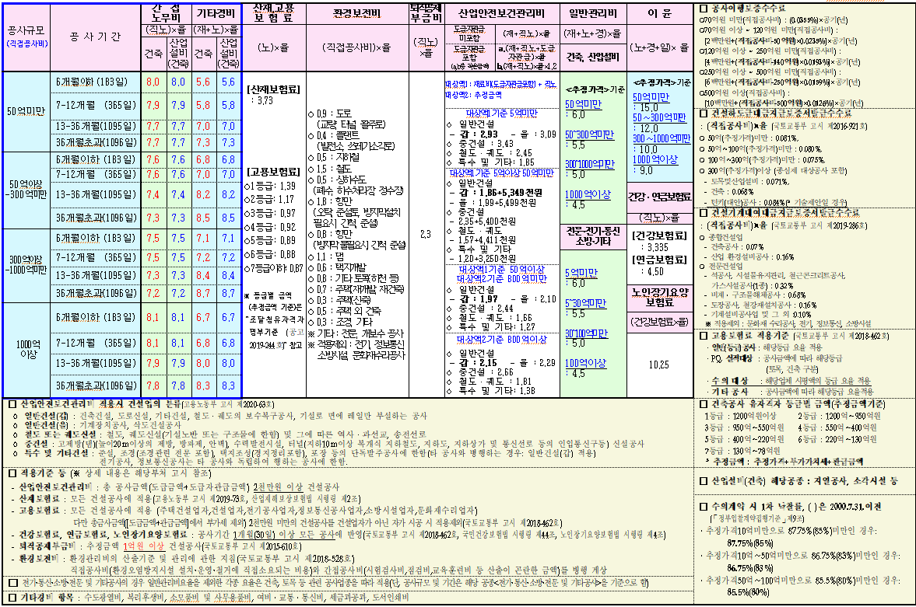
공 사 원 가 계 산 서(건축) |  |  |  |  |  |  |  | 2020.09.08 공고분부터 적용
 |  | [ 업무시설 ]
비 목 |  |  | 건축 | 구성비 | 건축 | 합계 | 비 고
순 공 사 원 가 | 재 료 비 | 직 접 재 료 비 | 2,173,427,021 |  |  | 2,173,427,021
 |  | 간 접 재 료 비
 |  | 작업설, 부산물(△)
 |  | [ 소 계 ] | 2,173,427,021 |  |  | 2,173,427,021
 | 노 무 비 | 직 접 노 무 비 | 2,898,047,135 |  |  | 2,898,047,135
 |  | 간 접 노 무 비 | 228,945,723 | 직접노무비 | 7.9% | 228,945,723
 |  | [ 소 계 ] | 3,126,992,858 |  |  | 3,126,992,858
 | 경 비 | 기 계 경 비 | 102,238,233 |  |  | 102,238,233
 |  | 산 재 보 험 료 | 116,636,833 | 노무비 | 3.73% | 116,636,833 | 모듡 건설공사에 적용
 |  | 고 용 보 험 료 | 27,204,837 | 노무비 | 0.87% | 27,204,837 | 모든 건설공사에 적용
 |  | 국민 건강 보험료 | 96,649,871 | 직접노무비 | 3.335% | 96,649,871 | 1개월이상 모든공사 적용
 |  | 국민 연금 보험료 | 130,412,121 | 직접노무비 | 4.50% | 130,412,121 | 1개월이상 모든공사 적용
 |  | 노인장기요양보험료 | 9,906,611 | 건강보험료 | 10.25% | 9,906,611 | 1개월이상 모든공사 적용
 |  | 퇴직 공제 부금비 | 66,655,084 | 직접노무비 | 2.3% | 66,655,084 | 추정금액 1억원 이상 건설공사
 |  | 산업안전보건관리비 | 94,329,419 | (재료+직노)*요율 | 1.86% | 94,329,419 | 총 공사금액 2천만원 이상 건설공사
 |  | 환 경 보 전 비 | 25,868,561 | (재료+직노+기계경비) | 0.5% | 25,868,561 | 전기,정보통신,소방시설, 문화재수리공사 제외
 |  | 기 타 경 비 | 307,424,352 | (재료+노무비) | 5.8% | 307,424,352
 |  | 하도급지급보증수수료 | 4,190,707 | (재료+직노+기계경비) | 0.081% | 4,190,707
 |  | 건설기계대여금지급보증수수료 | 3,621,598 | (재료+직노+기계경비) | 0.070% | 3,621,598 | 문화재 수리공사,전기,정보통신,소방시설 제외
 |  | [ 소 계 ] | 985,138,227 |  |  | 985,138,227
계 |  |  | 6,285,558,106 |  |  | 6,285,558,106
일 반 관 리 비 |  |  | 377,133,486 | 계 | 6.0% | 377,133,486
이 윤 |  |  | 673,389,685 | (노무+경비+일반관리) | 15.0% | 673,389,685
공 급 가 액 |  |  | 7,336,081,277 |  |  | 7,336,081,277
부 가 가 치 세 |  |  | 733,608,127 | 공급가액 | 10.0% | 733,608,127
도 급 액 |  |  | 8,069,689,404 |  |  | 8,069,689,404
총 공 사 비 |  |  | 8,069,689,000 |  |  | 8,069,689,000 | 천원단위 절삭

개요
 |  | 기준 | 변경 | 수량입력 |  |  |  |  |  |  |  |  |  |  |  |  |  |  | 연면적 | 감리,감독 | 수급자 | 창고
대지면적 |  | 1,039.0㎡ | 1,039.0㎡ |  |  |  |  |  |  |  |  |  |  | 공종별 내역서에서 공통가설과 연관 - I7, I8, I9 |  |  |  |  | 100,000,000 | 80 | 100 | 180
대지둘레 |  | 129.0m | 129.0m | 대지면적의 12.42% 적용(임의계산) |  |  |  |  |  |  |  |  |  |  |  |  |  |  | 6,000 | 46 | 60 | 130
건축면적 |  | 615.54㎡ | 615.50㎡ | 대지면적 * 건폐율 |  |  |  |  |  |  |  |  |  |  | 1000M2이하 | 3000M2이하 | 6000M2이하 | 6000M2초과 | 3,000 | 38 | 50 | 100
건물높이 |  | 43.70m | 47.70m | 건축면적/대지둘레(가중평균높이로 계산) |  |  |  |  |  |  |  |  |  | 감리,감독 | 18 | 38 | 46 | 80 | 1,000 | 18 | 24 | 70
건물층수 |  | 8.00 | 5.85 | 용적율*대지면적 / 건축면적 (층변화없이 올라갈경우 - 지하층제외) |  |  |  |  |  |  |  |  |  | 수급자 | 24 | 50 | 60 | 100
지역 및 지구 |  | 준공업지역 | 준공업지역 |  |  |  |  |  |  |  |  |  |  | 창고 | 70 | 100 | 130 | 180
건폐율 |  | 59.24% | 59.24%
용적율 |  | 346.51% | 346.51%
연면적 | 지하 | 1,737.87㎡ | 1,737.87㎡
 | 지상 | 3,652.61㎡ | 3,600.24㎡ | 대지면적 * 용적율
 | 합계 | 5,390.48㎡ | 5,338.11㎡
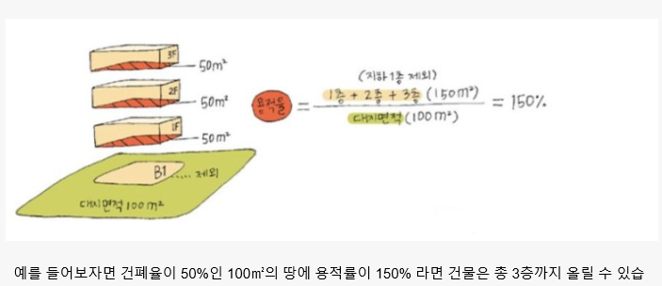
건물둘레 |  | 104.03m | 104.02m | 건축면적의 16.9% 적용(임의계산)
옥탑면적 |  | 67.89㎡ | 76.94㎡ | 옥탑면적은 건축면적의 1/8을 초과할수 없다
옥탑둘레 |  | 40.54m | 33.20m | 옥탑면적의 43.15% 적용(임의계산)
지하둘레 |  | 118.87m | 118.87m | 지하연면적의 6.84% 적용(임의계산)
외벽면적 |  |  | 4,100.50㎡ | =건물둘레*(지상 각층의 층고*수량)/1000+옥탑둘레*옥탑층의 층고*수량)/1000
외벽재료비율 |  | 창호 | 39%
 |  | 석재 | 53%
 |  | 알루미늄쉬트 | 8%
 |  | 합계 | 100%
공기 |  | 12개월 | 12개월

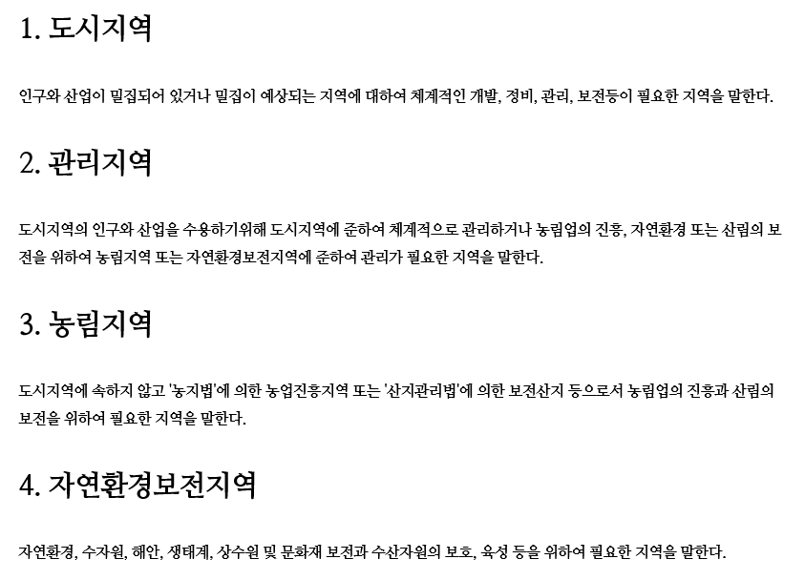
층 |  | 지하2층, 지상8층 |  | (단위 : mm)
층고 | 구분 |  | 기준층고 | 층고 | 수량
 | 지하 | 최하층 | 3,200 | 3,200 | 1
 |  | 기준층 | 3,600 | 3,600 | 1
 | 지상 | 1층 | 6,000 | 6,000 | 1
 |  | 2층 | 5,000 | 5,000 | 1
 |  | 기준층 | 4,500 | 4,500 | 6
 |  | 옥상층 | 4,450 | 4,450 | 1
건물높이 |  |  |  | 42,450
 |  |  |  |  | 5열과 비교하여 5열보다 높지 않게 정리
기본층고 |  |  | (단위 : mm)
구분 | 기준 | 층고
업무시설 | 3,500 | 3,500
화장실 | 3,050 | 3,050
파라펫방수 | 300 | 300
TOP SLAB 내림 | 1,000 | 1,000
화장실방수 | 1,200 | 1,200

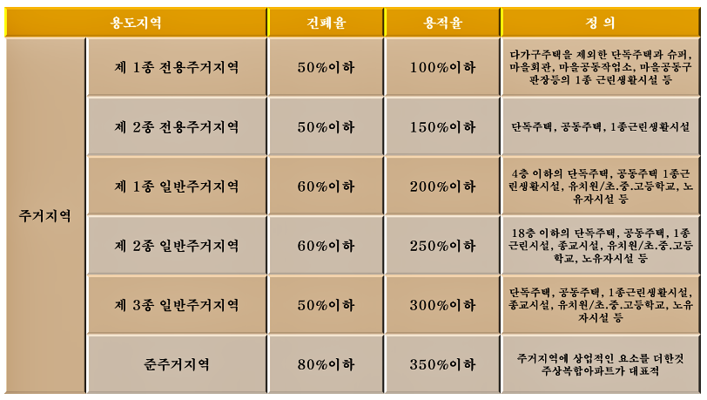
지하/연면적 | 1,737.87㎡ | MAT기초 두께(mm) | 1500 | 합벽 여부( 0 or 1 ) | 1 | RAMP 여부( 0 or 1 ) | 1 | 기본 스판 모듈(X/Y) | 6 | 10.2
 | 레미콘(m3) | 거푸집(m2) | 철근(ton) |  |  | 곡면 여부( 0 or 1 ) | 1 |  | 가로 | 세로 | 옹벽면적당(M3/M2) | 옹벽면적당(M2/M2) | 철근비
기초 | 1303 | 177 | 91.238 |  |  |  |  | 기초 |  |  | 1.5 |  | 0.07
기둥 | 124 | 618 | 40.782 |  |  |  |  | 기둥 | 0.8 | 0.8 |  |  | 0.33
보 | 177 | 883 | 44.128 |  |  |  |  | 보 | 0.4 | 0.7 |  |  | 0.25
슬라브+계단 | 348 | 1738 | 33.020 |  |  |  |  | 슬라브 |  |  | 0.2 |  | 0.095
옹벽 | 365 | 1798 | 51.093 |  |  |  |  | 옹벽 |  |  | 0.21 | 1.5 | 0.14
합계 | 2316 | 5214 | 260.261 |  |  |  |  | 버림(THK=60) |  | 0.06 | 잡석 | 0.2
 |  |  |  |  |  |  |  | 직경별 톤비중(%)
 |  |  |  |  |  |  |  | H10 | H13 | H16 | H19 | H22
 |  |  |  |  |  |  |  | 0.07 | 0.27 | 0.06 | 0.05 | 0.55
지하부 거푸집 정리
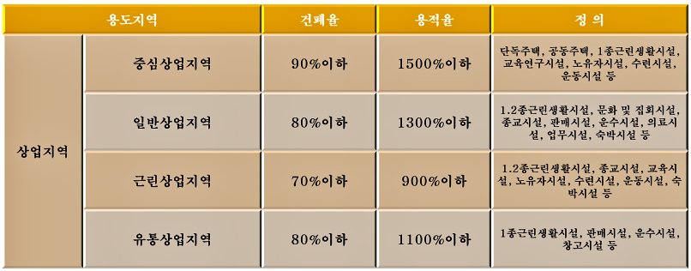
3회 | 2412 | 보+슬라브
4회 | 177 | 기초
경사 | 209 | RAMP있을시(12%)
곡면 | 180 | 곡면있을시(10%)
유로폼 | 1428
합벽 | 808

지상/연면적 | 3,600.24㎡ |  |  |  |  |  |  | 기본 스판 모듈 | 6 | 10.2
 | 레미콘(m3) | 거푸집(m2) | 철근(ton) |  |  |  |  |  | 가로 | 세로 | THK | 외벽 | 철근비
기둥 | 256 | 1280 | 64.004 |  |  |  |  | 기둥 | 0.8 | 0.8 |  |  | 0.25
보 | 366 | 1828 | 109.701 |  |  |  |  | 보 | 0.4 | 0.7 |  |  | 0.3
슬라브+계단 | 720 | 3600 | 68.405 |  |  |  |  | 슬라브 |  |  | 0.2 |  | 0.095
옹벽 | 756 | 9001 | 83.166 |  |  |  |  | 옹벽 |  |  | 0.21 | 2.5 | 0.11
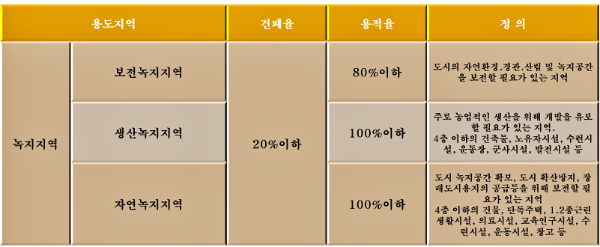
합계 | 2098 | 15709 | 325.276
 |  |  |  |  |  |  |  | 직경별 톤비중(%)
 |  |  |  |  |  |  |  | H10 | H13 | H16 | H22
 |  |  |  |  |  |  |  | 0.19 | 0.31 | 0.1 | 0.4

동바리
층당면적 |  |  | 강관(M2) | 시스템(M3)
868.935 | 0.9 | 0.1 | 782.0415 |  | ※ 지하연면적 / 층수
868.935 |  |  | 782.0415
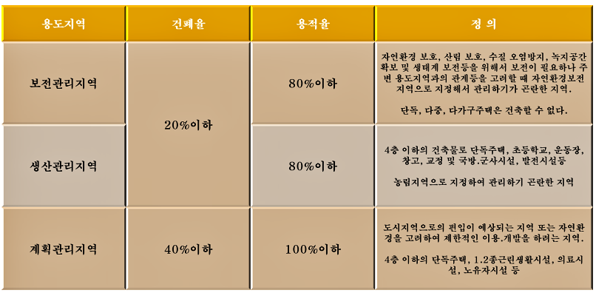
440.41261875 |  |  |  | 237.82281413 | ※ (지상연면적-옥탑) / 층수
440.41261875 |  |  |  | 198.18567844
440.41261875 |  |  |  | 1070.2026636
76.94㎡ |  |  |  | 30.813648975 | ※ 옥탑 면적 적용
합계 |  |  | 1564.083 | 1537.0248051

